关系图
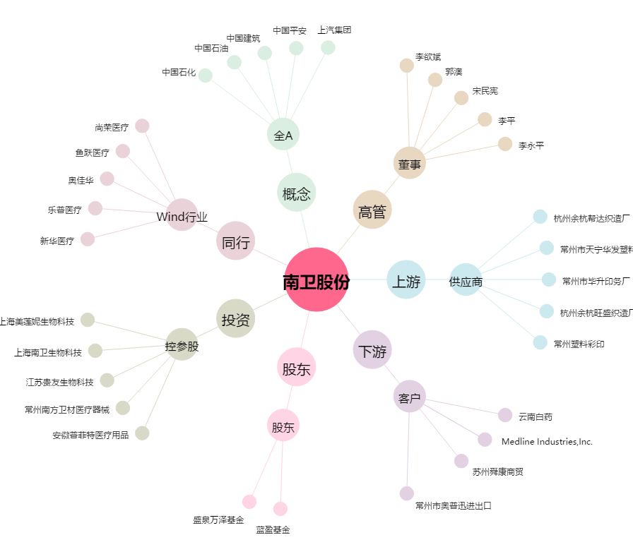
南卫股份[603880.SH] - 关系概览图

